DB GIF
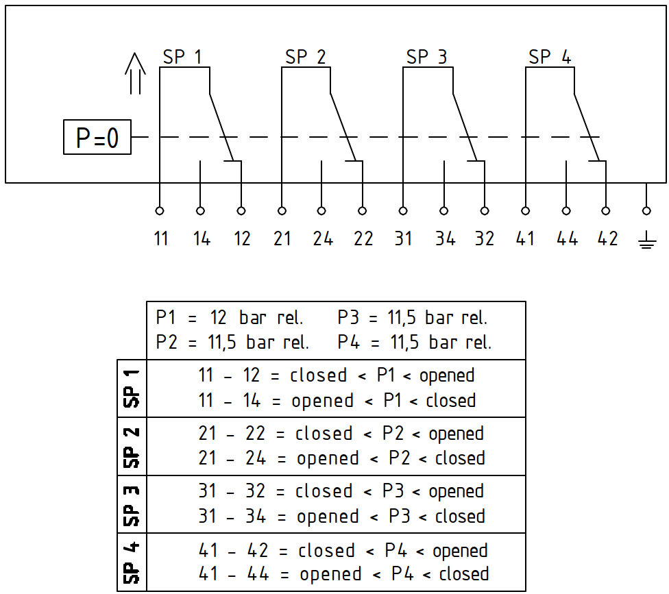 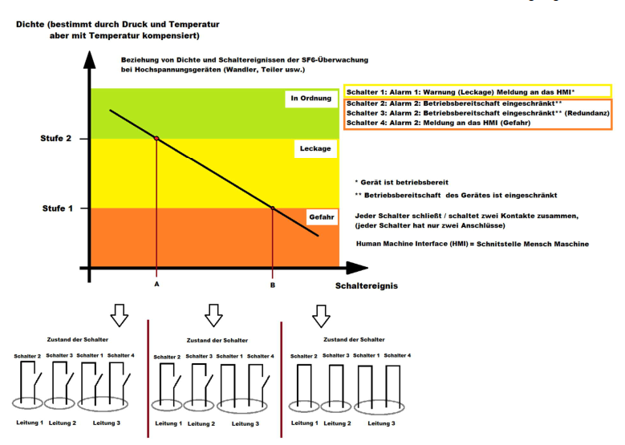
 |  |  |  |  |  |  |  |  |  |  | Specification-page
Kunde: / Customer: |  | SIEMENS Energy |  | Endkunde: / End-customer |  | Tennet |  | Land: / Country | Germany |  |  | V1.8_08.12.2023
Kundenauftragsnr.: Customer order number |  | 2501000074 |  |  |  |  |  | Projektkategorie: / Project category | E = Standard |  |  | PRODUKTSICHERHEIT OEN - Auftragsbearbeitung: (Angesteuert durch Auswahl der Projektkategorie)
Position: / Position |  | 30 |  | Stückzahl: / Pieces |  | 6 Stück |  | Angebots-Nr. : / Offer Nr. | 2023-318a |  |  | Projektkategorie E=Keine oder nur maginale Abweichung zu entwickeltem Wandlermodell
Wandlergruppe: / Product line |  | VTG/VTA |  | Wandler SAP Nr. : Product SAP-Nr. |  | VTA420-02 |  | SVA 420 (398Iso) |  |  |  | Projektkategorie E=Keine Risikoanalyse erforderlich
We are obbliged by Siemens Energy to provide drawings and transformer 100% same like for 2401000338_30+31
Projektname: / Name of the Project |  | HVDC 2GW Convoi - Lanwin4 |  |  |  |  |  |  |  |  |  | Notiz
Druckbehältervorschrift (QM-Vorschrift): / Pressure vessel regulation (QA-Programm): |  |  |  | AD
INAIL Zertifikationsnummer von Trench Deutschland: / INAIL Certificationnumber from Trench Germany: |  |  |  |  |  | FALSE |  |  |  |  |  | Aktion

 |  |  |  |  |  | Trench Germany GIF
Index | Änderungsvermerk / change documentation: |  |  |  | Erstellt / prepared: |  | Datum / date: | Genehmigt / released: |  | Datum / date:
0 | Neuerstellung DB |  |  |  | Selloum |  | 2024-10-28 | Mohan |  | 2024-10-28

Reviewed: |  | Personel handover & especially f. CSA N299 orders:

Gültiger Wandlerpass: |  |  |  | WA - I-Teil: |  |  |  | WA - U-Teil: | 80453

Kundenspezifikation: / Customer specification |  |  |  | Vorschrift 1: / Specification 1 |  | IEC 61869-3 |  | Kernschale: / Coreshell | VTA420-02
Max. Betriebsspannung: / Max. operation voltage |  | Um | 420 kV | Frequenz: / Frequency |  | 50.0 Hz |  | Aufstellhöhe: / Installation high | 1000 m
Stehblitzstoßspannung: / Standing lightning impulse voltage |  | BIL | 1425 kV | Stehwechselspannung trocken: / withstand voltage (dry) |  | 680 kV |  | Schaltstoßspannung SIL: / switching impulse voltage
BIL Chopped wave |  | 1639 kV |  | Prüfwechselspannung sekundär (1min.) |  | 3 kV |  | Prüfwechsel-spannung Groß X(N):/ Neutral terminal HS | -
Umgebungstemperatur min. : / Ambient temperature min. |  | -50 °C |  | Umgebungstemperatur max. : / Ambient temperature max. |  | 40 °C |  | Haltespannung bei 1 bar abs.:
Verschmutzungsklasse: / Pollution class |  | d-heavy (3-heavy) |  | Spez. Kriechweg: / spec. creepage distance |  | 43,3 (25) [RUSCD(SCD)] |  | Min. Kriechweg: / min. requiered creepage distance | 10687 mm
Biegefestigkeit: / Flexural strength |  | Statisch: / Static test load | #N/A |  |  | Isolatorauswahl Hersteller: / Insulator - Supplier |  | Frei wählbar / not specified
Abweichende Eingaben: / different values |  | Notes copied from 2401000338_30+31: this VTA420 is based on VTA420 xxxxxxxxx Tennet Standard (new PMI insulator), only difference is winding specification ad DW with 4 contacts Betriebslast 6,5kN Kurzzeitlast 9kN Trockenmittel einbauen MOS Filter Kabelschiene aussen am Fundament unter KK Genauigkeit bei 0-xxVA; Skintop mit Zugentlastung
#N/A

Erforderliche Prüfungen & Sonderprüfungen / Internal tests & special tests |  |  |  |  |  | Kommentare / weitere Auswahlfelder: Comments:
Typenprüfung nach o.g. Norm: / Typetest requiered |  |  |  | Nein
Externer Beobachter: / External observer |  |  |  | Nein
Erweiterte Typenprüfung: / Additional typtest requiered |  |  |  | Nein
SIL gefordert: / SIL requiered |  |  |  | Nein
Haltespannung bei 1 bar abs.: / Voltage level on 1 bar a. |  |  |  | Nein
Magnetisierungskennlinie U: / Magnetization characteristic U |  |  |  | Nein
Magnetisierungskennlinie I: / Magnetization characteristic I |  |  |  | Nein
Taupunktmessung: / dew point measurement |  |  |  | Nein
Isolationswiderstandsmessung: / Insulation resistance measurement |  |  |  | Nein
Erweiterte Routinetests & Sonderprüfungen : / Additional routine tests requiered & special tests |  |  |  | Ja |  | Tan delta Genauigkeitswerte nact tennet SpezifikationSPE 01.408 TE Werte : Grundstörpegel ≤2pC; Ue und Ua > 1,1Um/√3; ≤ 5pC bei 1,1Um/√3; ≤ 10pC bei 1,2Um ≤ 50pC bei Prüfwechselspannung
BIL gefordert: / BIL requiered: |  | Ja |  | Anzahl | 1 | 1 | 2 | 2 | 1 | 3
 |  | FW= Fullwave ; RW=Reducedwave ; CW=Choppedwave |  | Art | nRW | nFW | nCW | nFW | pRW | pFW

Spannungswandler - technische Daten
 |  |  | Bezeichnung Wicklungen: |  |  |  |  |  | Nennspannungsfaktor dauernd:
 |  |  | W1 | W2 | W3 | W4 | W5 | Erdschluss
max. Summenleistung: |  | Primärpannung: |  |  |  |  |  |  | 1,2xUn
nicht erf. |  | [V] | 400000/V3 | 400000/V3 | 400000/V3 | 400000/V3 | 400000/V3
Luftspalt: |  | Sekundärspannung:
Ja |  | [V] | 100/V3 | 100/V3 | 100/V3 | 100/V3 | 100/V3
Ferro-Berechnung: |  | Leistung: |  |  |  |  |  |  | Nennspannungsfaktor Zeit:
Nein |  | [VA] | 0-25 | 0-10 | 0-10 | 0-25 | 0-25
Dämpfungsdrossel: |  | Klasse:
Nein |  |  | 0,2&3P | 0.2 | 0.2 | 0,2&3P | 0,2&3P |  | 1,9xUn for 4h
Kabelentladung: |  | Thermische Grenzleistung [VA] Thermischer Grenzstrom [A]
ja, >=6µF
Kalibrieranforderung (siehe Dokument 820074)
1: Standard Routineprüfung
Configuration of secondary connections for Power VT with two secondary windings: |  |  | If applicable choose here:

Bemerkungen Spannungswandler: ( Bitte die Auswahlfelder der einzelnen Blöcke verwenden , Doppeleingaben in Bemerkungsfeld sind zu vermeiden ! )
Durchgangsstrom 5000A

Dichtewächter- und Druckdaten / Densimeter and pressure-specifications |  |  |  |  |  | Kommentare / weitere Auswahlfelder: Comments:
Dichtewächtertyp: / Densimeter-type: |  |  |  | ohne / without transmitter |  |  | Analogsignal: |  | keine Auswahl
Druckangabe am Dichtewächter: / Pressure shown on the Densimeter: |  |  |  | bar (rel./gauge)
Anzahl DW Schaltkontakte: / Densimeter Contacts: |  |  |  | 4
DW-Prüfeinrichtung: / Densimeter testing equipment: |  |  |  | Ja
Schutzschlauch DW-Kabel: / Cable protection hose: |  |  |  | Ja
DW im KK verdrahtet: / Densimeter wired in terminal box: |  |  |  | Ja
DW zum Boden geneigt: / Densimeter points to the ground (rotation): |  |  |  | Ja |  | Ja | Neigungswinkel: |  | 45°
DW - Schaltkontakte >> bei fallendem Druck: Densimeter switching contacts >> with falling pressure: |  |  |  | Schließend / normally closed (P=0)
DW-Hersteller: / Densimeter brand: |  |  |  | EMD with big scale |  | Große Skala & Referenzmessung, Achtung: Hohe Kosten!
Sensgear-Box gefordert: / Sensgear requiered: |  |  |  | Nein
Erdkontakte seperat geerdet: / Earthing contacts seperately grounded: |  |  |  | Nein
Mischgasanteil (SF6/N2) /CA: / Mixed gas (SF6/N2) / CA: |  |  |  | Clean Air
Druckangaben / Pressure specification: |  | Nennfülldruck rel. / Filling pressure |  | Alarmdruck 1 rel. / 1 Alarm |  | Alarmdruck 2 rel. / 2 Alarm |  | Druck f. elektr. Prüfungen rel. / Pressure for electrical tests |  | max. Betriebsdruck
 |  | 13.0 bar (10² kPa) |  | 12.0 bar (10² kPa) |  | 11.5 bar (10² kPa) |  | 12.0 bar (10² kPa) |  | 15.8
Druckangabe im LS: / Pressure info on ratingplate: |  |  |  | bar (rel./gauge) |  | FALSE
Druckfüllventil: / Filling-Valve: |  |  |  | DN20 |  | DN20 mit M50x2 verwenden
Zulässige Leckrate: / Permissible leakage rate: |  |  |  | 0,5% / p.a

Sekundärklemmenkasten / Secondary terminalbox |  |  |  |  |  | Kommentare / weitere Auswahlfelder: Comments:
Klemmenkastenart: / Design Terminalbox: |  |  |  | Frei wählbar / not specified |  | Auswahl obliegt OEN
 |  |  |  |  |  | KK muss trittsicher sein bis 100kg
Klemmentype: / Connection clamps |  |  |  | Phoenix PT10
Klemmentype DW: / Clamps for densimeter |  |  |  | Phoenix PT6
Erdungsschiene: / Earthing bar |  |  |  | CU |  | Kupfer verzinnt
PT100 gefordert: / PT100 requiered |  |  |  | Nein
Sicherungen: / Protection requiered |  |  |  | Nein
Detail d. Sicherungen: / Detail of protection: (NO=Schließer;NC=Öffner) |  |  |  | Keine Forderung / not specified |  |  |  | Hilfsschalterart / Auxiliary Contacts: | Keine Auswahl
Funkenstrecke: / Spark gap requiered |  |  |  | Nein
Sollbruchstellen: / intended breaking points |  |  |  | Ja
Klemmenkastenheizung: / Terminalbox-heating |  |  |  | Nein |  | Nein | Betriebsspannung/Leistung / Operating voltage of heater:
Abdeckung Kundenklemmen: / Cover of customer clamps |  |  |  | Nein
Kabelverschraubungen: /Cableglands |  | Ja |  | M40 |  | M32 |  | M25 |  | xx?
 |  | Nicht gefordert / not specified |  | 0x |  | 5x |  | 3x |  | 0x
 |  |  |  | Art/Anzahl abweich.v.Spez.:Kabelverschr.Skintop mit Zugentlastung
Sprache Leistungsschild: / Language on ratingplate |  |  |  | Englisch |  | Englisch
Material Leistungsschild: / Material of ratingplate |  |  |  | Alu silber & schwarze Schrift |  | Standard TG
Hersteller ID-Nr. auf LS: / Supplier ID-nr. on ratingplate |  |  |  | Nein
Barcode auf LS: / Barcode on ratingplate |  |  |  | Nein
Wandlerbezeichnung auf LS: / Name on ratingplate |  |  |  | SVA 420 |  | Abweichende Vorgabe auf LS:
Oberflächenangaben / Survace requierements |  |  |  |  |  | Kommentare / weitere Auswahlfelder: Comments:
Lackaufbauforderung : / Survace details |  | Lackanbringung am Wandler |  |  |  | Lackierung A |  | Lackierung B |  | Schichtdicke
 |  | Completly painted in 'A' without A2 Bolts |  |  |  | RAL 7033 m. EG - 197388 (260-420µm) |  | keine Lackierung gefordert |  | C4VH
Weitere Forderungen / Others |  |  |  |  |  | Kommentare / weitere Auswahlfelder: Comments:
Primäranschluss: / Primary connection |  |  |  | Al. Flat-terminal 200x120x20 - 8xØ14,0 hole distance 50 mm (IEC) |  |  |  | Radius R10
0
Erdungsanschluss: / Earthing connection |  |  |  | 4x60x60 and 4x44,5x44,5 (IEC&NEMA) - Standard |  |  |  | M12 Schrauben vormontieren
Material Erdungsanschluss: / Material of earthing connection |  |  |  | Al / St coated
Beistellteile TG Seitig: / Additional delivery parts from TG |  |  |  | Ja |  | Materialien: | Doppel U Abschirmung und Toroid
Doku-Sprache: / Language of ducuments |  |  |  | Englisch |  | Falls abweichend: |  | -
Wandlerpass: / Special short manual designed for Customer |  |  |  | Nein |  | Standard Handbuch wird erstellt! / Standard Manual will be provided
Doku im KK: / Documents located in TB |  | Nein |  | Ja |  | Ja |  | Sonstiges:
 |  |  |  | Routinetestprotokoll |  | Schockindikatoren
Kommentar / Notes:

